HTK6901GBEV
恒天领锐（南京）汽车技术集团股份公司 CHTC KINWIN (NANJING) AUTOMOBILE CO., LTD

产品名 |  | Model | HTK6901GBEV | 造型及内饰
整车参数 | 驾驶方向 | Drive mode | RHD | 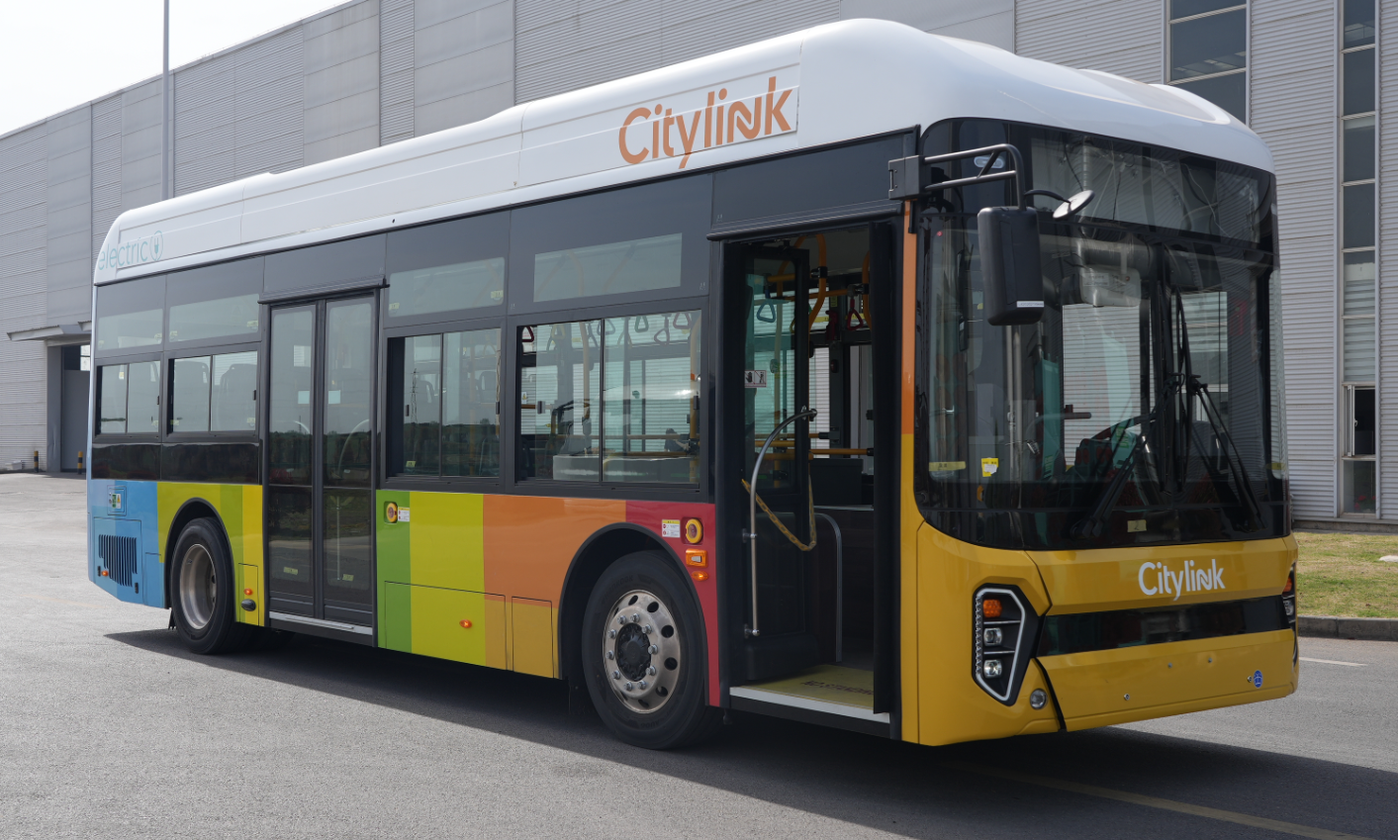
 | 长（mm） | Length | 8990
 | 宽（mm） | Width | 2490
 | 高（mm） | Height | 3304
 | 轴距（mm） | Wheelbase | 4750
 | 前悬/后悬（mm） | Front/Rear overhang | 1990/2250
 | 接近角/离去角（°） | Angle of approach/Departure | 10/12
 | 整备质量（Kg） | Curb weight | 10500
 | 最大总质量（Kg） | Maximum total mass | 15000
 | 轴荷（Kg） | Axle load | 5500/9500
 | 最大乘员数 | Maximum passengers | 58/21
 | 最高车速（Km/h） | Maximum speed | ≥70
 | 最大爬坡度 | Maximum gradability | ≥15％
 | 车身最小离地间隙（mm） | Minimum ground clearance of body(mm) | ≥200
 | 最小转弯半径（m） | Minimum turning radius | ≤9
 | 理论计算续航里程 （取决于地形、气候条件、空调系统使用情况及驾驶习惯） | Cruise mileage (Subject to terrain, climate, AC usage and driving habits) | ≥220
 | 车辆类型 | 纯电动低入口城市客车/Electric Low-Entry City Bus
标准配置
类型 | 系统（Items） |  | 规格型号 | Specification | 备注（Remarks）
底盘配置/Chassis specification
动力系统 Power system | 电机 | Engine/Motor | 120/240kw，1040/3000N.m,PMSM, Water-Cooled |  | CHTC
 | 电机控制器 | MCU | MCU | MCU | CHTC
桥 Axle | 前桥 | Front axle | 5.5T、盘式 | 5T, Disc brake
 | 后桥 | Rear axle | 9.5T、鼓式 | 9.5T,drum brake
悬架系统 Suspension system | 悬架 | Suspension | 前2后4气囊 | Air suspension
 | 升降系统 | Kneel system | ECAS | ECAS
车轮 Tyres | 轮胎 | Tyre | 255/70R22.5 | 255/70R22.5
 | 钢圈 | Steel rim | 22.5*7.5，普通钢圈 | 22.5*7.5，steel ring
 | 胎压监测 | TPMS | N/A | N/A | 选装/optional
转向系统 Steering system | 转向系统 | Steering system | 电动液压助力 | Hydraulic power steering
 | 方向盘 | Steering wheel | φ480、四幅 | φ480mm
 | 方向机 | Steering gear | 液压助力、循环球 | hybrid power system
 | 动转泵 | power steering pump | 3kw、永磁同步 | 3kw、synchronous motor
制动系统 Braking system | 制动系统 | Braking system | 气压、双回路 | Dual air circuit brake
 | 空气压缩机 | Air compressor | 3kw、无油活塞 | 3kw、oil-free
 | 阀类 | valve | 气制动阀 | air brake valve
 | 防抱死系统 | ABS/EBS | ABS+ASR+EBS+Auto hold
 | 储气筒 | air reservoir | 普通储气筒 | steel air tank
冷却系统 Cooling system | 冷却系统 | Cooling system | ATS、国产风机 | ATS
 | 水泵 | water pump | 直流无刷 | DC
其他 Miscellaneous | 集中润滑 | Centralized lubrication | 无 | N/A | 选装/optional
 | 备胎 | spare tyre | N/A | N/A | 选装/optional
 | 其他要求 | Other requirements | N/A | N/A
车身配置/Body specification
玻璃 Glass assembly | 前挡玻璃 | Front windshield | 夹胶玻璃 | Laminated glass
 | 后挡玻璃 | Rear windshield | 钢化白玻 | Hardened glass
 | 侧窗玻璃 | Side window | 钢化玻璃，上1/3固定，下2/3推拉，带遮阳帘 | Hardened glass,top 1/3 fixed,lower 2/3 sliding window,with curtain
 | 安全顶窗和换气扇 | Roof hatch | 1个安全顶窗带换气扇 | 1 hatch with fan
 | 司机遮阳帘 | Driver Sunshield | 前、驾驶侧手动遮阳帘 | Front and driver side
门 Door assembly | 前门 | Front door | 气动单内摆（带防夹功能） | Single,inner-swing door(Anti jam protection)
 | 中门 | Middle door | 气动双内摆（带防夹功能） | Double,inner-swing door(Anti jam protection)
 | 安全门 | Safety door | 无 | N/A | 选装/optional
 | 侧舱门 | side cabin door | 铝制 | Aluminum alloy
 | 尾舱门 | Rear cabin door | 铝制 | Aluminum alloy
后视镜 Rear-view mirror | 外后视镜 | outer Rearview mirror | 手动调节 | Mechanical control
 | 内后视镜 | inside Rearview mirror | 集成电子钟 | electric clock
座椅 Seats | 司机椅 | Driver's seat | 机械减震司机座椅，带三点式安全带 | Mechanical drive,adjustable, with three point seat belt
 | 乘客座椅 | Passenger seat | 21座位、公交座椅 | 21bus seats
地板 Floor assembly | 地板 | Floor | 15mm竹胶板 | 15mm bamboo plywood
 | 地板革 | Floor cover | 阻燃防滑地板革 | Flame retardant and anti slip
内饰 Interior assembly | 仪表台 | Instruments | 有 | yes
 | 司机包围 | around driver | 杆式半包围 | Rod-Type Semi-Enclosed
 | 内顶灯 | Interior dome light | 长条灯 | strip light
 | 风道 | AC vent | 铝合金 | Aluminum alloy
 | 内顶板 | Inner roof plate | PVC | PVC
 | 侧墙板 | Sidewall panel | PVC | PVC
 | 扶手杆 | Hand rail | 不锈钢 | stainless steel
 | 护栏 | Protection bar | 不锈钢 | stainless steel
 | 下客门铃 | doorbell | 中门处2个 | 2 in middle door
 | USB充电口 | USB | 司机处1个 | 1 in driver area
其他 Miscellaneous | 车内灭火器 | Extinguisher | 2*4kg | 2*4kg
 | 消防安全锤 | Safety hammer | 有 | YES
 | 轮椅区 | Wheelchair area | 有,带1个折叠座椅 | YES，with one floding seat
 | 残疾人翻板 | Disabled Ramp | 有 | YES
 | 油漆 | Paint | 国产素色漆 | Solid color paint
 | 其他要求 | Other requirements

电器配置/Electrical specification
电源 Battery system | 电池组 | Power Battery pack | 255.02kwh、水冷 | 255.02kwh、water cooling | CATL
 | 充电口 | Charging standard | 欧标、双枪 | CCS2、double
控制系统 Control system | 整车控制器 | VCU | VCU | VCU | CHTC
 | 辅助驱动控制器 | Auxiliary drive controller | 四合一 | 4 in 1 | CHTC
 | 仪表 | Instruments | CAN总线 | CAN system
空调除霜 A/C system | 空调 | A/C | 单冷 | Only cooling
 | 暖风 | Heating wind | 无 | N/A | 选装/optional
 | 电动除霜器 | Electric defroster | 2.5kw | 2.5kw
低压设备 Low-voltage equipment | 蓄电池 | Rechargeable battery | 2*12V，100Ah | 2*12V，100Ah
 | 前路牌 | route board(FR) | LED | LED
 | 后路牌 | route board(RR) | LED | LED
 | 内路牌 | route board（ interior) | 无 | N/A | 选装/optional
 | 侧路牌 | route board(Side) | LED | LED
 | 视频监控 | Monitoring system | 1TB,5 个摄像头，包括司乘区、门区、过道、倒车摄像等 | 1TB,5 Cameras, driver and passenger area， door area, path，Reverse monitor
 | 倒车雷达 | Astern radar | 无 | N/A | 选装/optional
 | 行车记录仪 | Tachograph | 有 | YES
 | 视听系统 | Audiovisual system | MP5+22英寸LCD*2 | MP5,22inch LCD*2 | 标配
其他 Miscellaneous | 其他要求 | Other requirements | WiFi | WiFi

报价/Quotation | FOB上海 |  | FOB ShangHai |  | USD/RMB@6.7, The seller reserve the right to adjust the price suppose the fluctuation of the mentioned exchanged rate more than 2%;
 | 有效期/Validity of the quotation |  | 报价日期2026年9月5日，有效期自报价日期之后90天; Quotation date is 5th Sep, 2026, the validity is 90 days from the date of quotation;
商务条件/Commercial terms | 30%预付款，70%发运前T/T支付； |  | 30% advance payment, 70% to be paid by T/T before delivery
质保/Warranty | 整车2年12万公里先到为准，零部件保修政策按照本手册规定的细则执行 Warranty coverage for the entire vehicle is limited to 2 years or 120,000 kilometers (whichever occurs first). The warranty obligations for the related components are governed by the specific provisions outlined in the manual.”
 | 电池质保8年60万公里；电机，电控质保5年30万公里 Battery 8 years or 500,000km which comes first； Motor, Controller 5 years or 300,000km which comes first

